Sheet2
Logbook Kegiatan MBKM

No | Tanggal | Uraian kegiatan | Kode dan Nama MK yang dianggap relevan | Kode CPL yang relevan | Kode CPMK yang relevan | Tuliskan alasan mengapa relevan | Bukti (dapat SS coding/ SS produk yang dihasilkan) | diketahui dosen pembimbing lapangan | Validasi (akan diisi oleh tim rekognisi, untuk sekarang biarkan kosong)
1 | 25/2/2026 | Inisiasi wa-bot berbasis auto-click dan colab dengan pembuatan link chat wa terpersonalisasi dan pengiriman email kelulusan peserta magang. | ILK3204 Praktikum Pembelajaran Mesin | CPL08 | CPMK0802 | 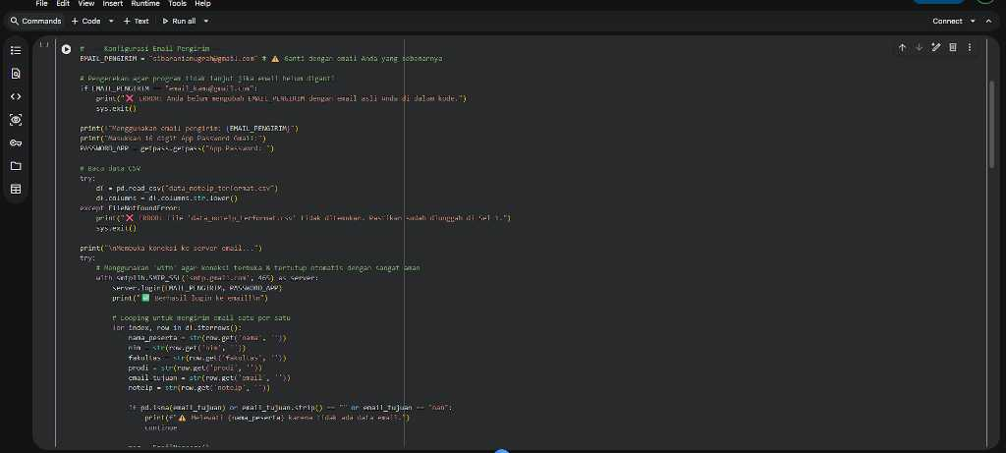 Mempraktikkan dasar otomasi algoritma cerdas berbasis scripting. Skrip otomasi dengan personalisasi link chat diintegrasikan via Environment Python (Google Colab) dan auto click. Variabel phone_number dan participant_name dilempar secara dinamis sebagai argumen dalam iterasi looping array guna me-render parameter tautan URL terpersonalisasi, merepresentasikan kemampuan rekayasa komputasi multi-platform. | 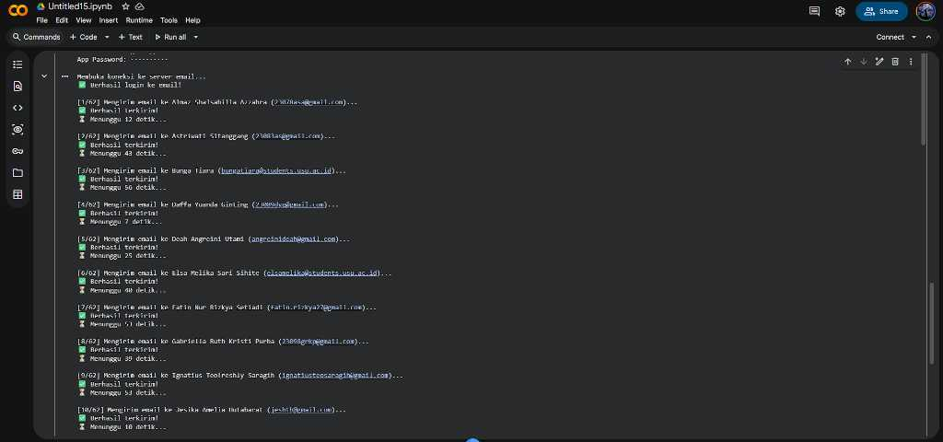 |  | contoh yang dapat diisi oleh validator: website dibangun dengan wordpress tidak ada algo yang diterapkan maka pemenuhan CPMK hanya 50%
2 | 26/2/2026 | Improve wa-bot berbasis ui web dan login wa via cmd. | ILK3205 Big Data | CPL07 | CPMK0702 | Menganalisis arsitektur sistem skala masif dengan memigrasikan lingkungan eksekusi statis CLI (Command Line Interface) ke arah arsitektur interaktif web (Frontend). Membangun UI layer memakai React Router v7 dan Vite, yang secara asinkron membaca status session authentication (QR Token Base64) dari REST API Express.js di level Backend, mencegah bottleneck pengolahan data bot saat lalu lintas padat. |  |  | contoh diisi oleh validator: tidak relevan ketercapaian 0%
3 | 27/2/2026 | Deteksi ketidaklengkapan administrasi kepesertaan magang berbasis colab dan otomasi follow up dgn wa bot. | ILK3203 Pembelajaran Mesin | CPL08 | CPMK0802 | Mendesain modul prediktif deteksi anomali (Rule-based filtering) di dalam Google Colab. Dataset tabular diekstraksi ke Dataframe Pandas guna melacak Missing Values (NaN). Vektor data bernilai Null memicu eksekusi webhook HTTP POST yang menyuntikkan muatan respons (payload JSON) ke server Node.js untuk menginisiasi pengiriman peringatan bot WhatsApp secara terprogram.
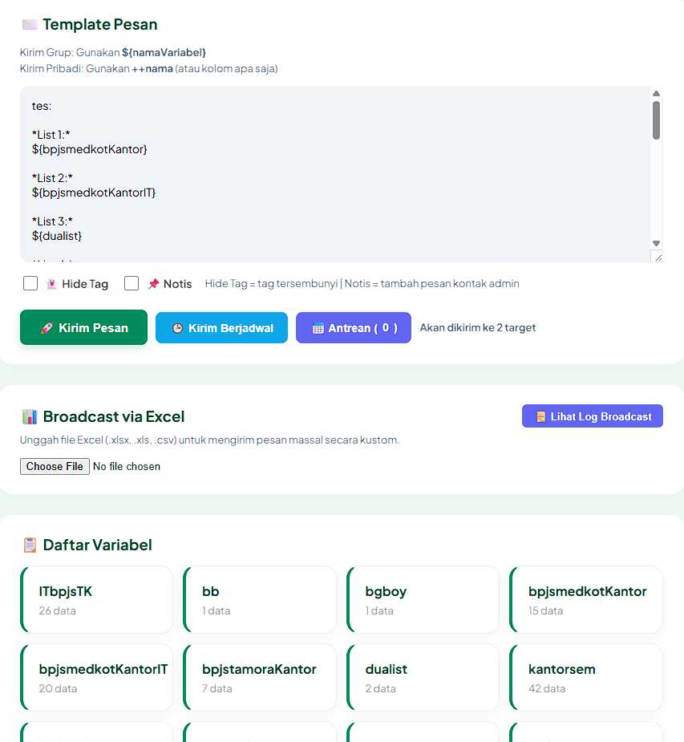
4 | 28/2/2026 | Koordinasi mentor terkait administrasi magang.
5 | 1/3/2026 | Menambah fitur variabel pada wa-bot berisi nama dan nomor sehingga dapat tag wa otomatis; Mengatur penempatan berbasis gmaps api dan colab dgn penentuan mean, median, modus jarak. | ILK3204 Praktikum Pembelajaran Mesin | CPL09 | CPMK0901 | Mengimplementasikan metode kalkulasi analitik spasial. Array data parameter diinjeksi ke array @mentions pustaka bot WhatsApp. Secara komputasional, integrasi Google Maps (Gmaps) API digunakan pada Python Colab untuk mengekstrak matriks lintang-bujur (Lat/Long). Metode Euclidean Distance dieksekusi menghasilkan klasterisasi jarak, diringkas dengan tendensi sentral (Mean, Median, Modus) fungsi Pandas.
6 | 2/3/2026 | Finalisasi penempatan peserta magang. | ILK3205 Big Data | CPL08 | CPMK0802 | 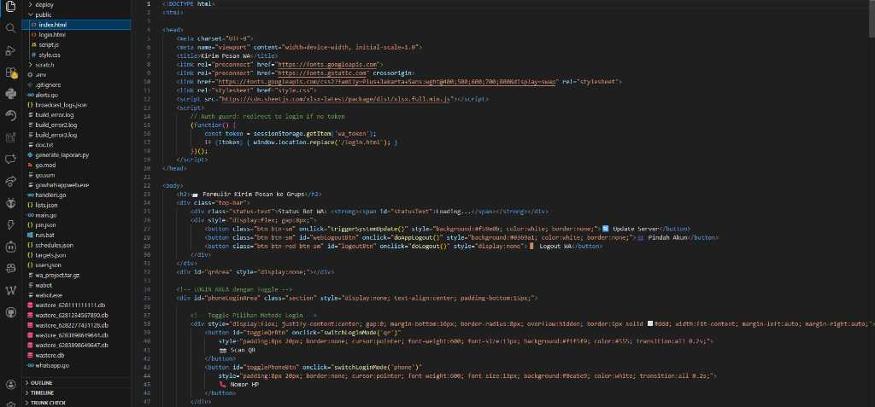 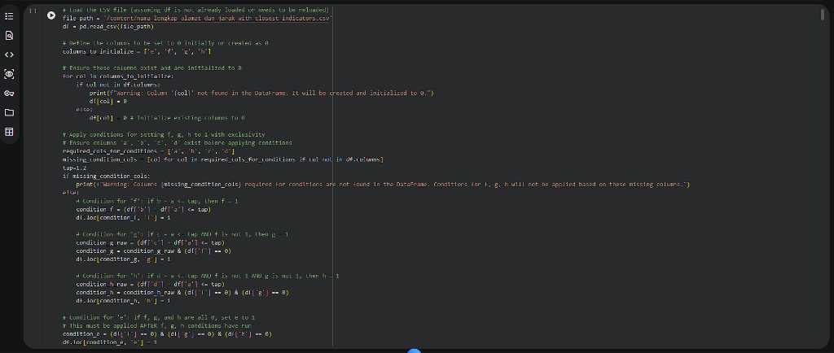 Menguasai konsep teoritis pipeline Big Data dengan membakukan hasil kalkulasi klastering ke struktur JSON final. | 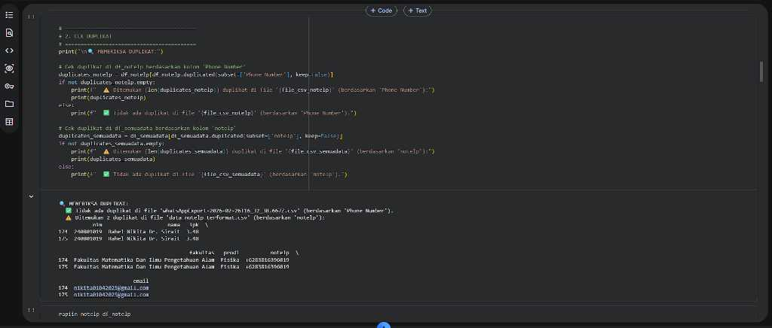 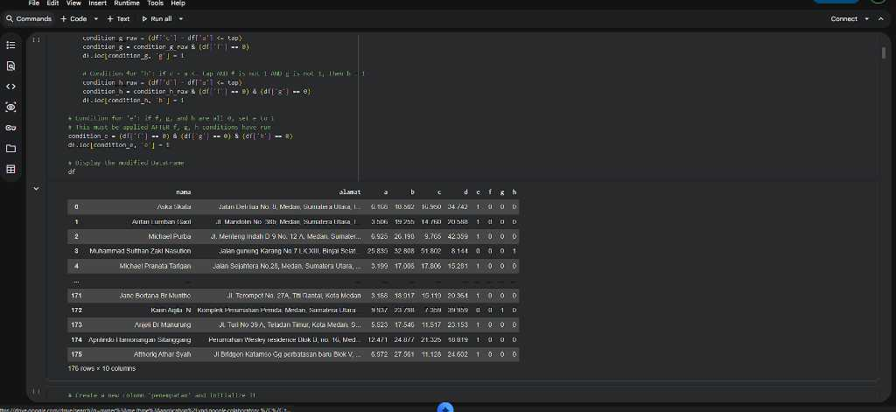
7 | 5/3/2026 | Koordinasi kepesertaan IT fasilkom utk penempatan kantor dgn pic bpjs dan mengikuti sosialisasi kantor.
8 | 6/3/2026 | Pembagian kelompok jurnal berbeda prodi dan fakultas otomatis ke 176 orang berbasis colab dgn algoritma redistribusi kondisional maksimal 2 fakultas seragam. | ILK3203 Pembelajaran Mesin | CPL09 | CPMK0901 | Menganalisis perancangan teori logis Constraint Satisfaction Problem (CSP) menggunakan bahasa Python. Algoritma menyortir 176 himpunan Array Object dan meredistribusi partisi klasternya dengan Conditional Statement iteratif (deteksi collision antar properti Prodi/Fakultas). Ini menjamin rasio varians terdistribusi merata pada setiap vektor klaster secara heuristik.
9 | 8/3/2026 | Penambahan fitur randomize chat time interval 7-62 detik utk mass chat pada wa-bot utk mencegah blokir. | ILK3205 Big Data | CPL08 | CPMK0802 | Mensimulasikan manipulasi transmisi bahasa bot dengan menyisipkan pustaka komputasi acak (Randomizer). Injeksi penundaan setTimeout(7000, 62000) pada event loop Node.js interval pesan. Pola lalu lintas string ini menyerupai ketikan manusia (Humanizer Text Pacing), guna mencegah deteksi spam heuristik pada pemrosesan bahasa oleh sistem WhatsApp.
10 | 9/3/2026 | Perbaikan wa-bot agar dpt login dari web bukan cmd; Koordinasi peserta lapangan via zoom; Pengurusan administrasi data. | ILK3204 Praktikum Pembelajaran Mesin | CPL09 | CPMK0902 | 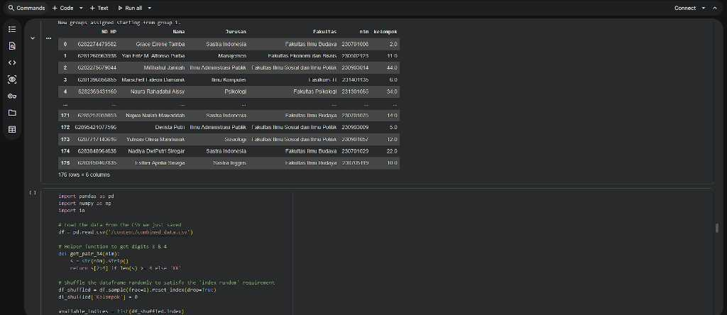 Mempraktikkan penguraian arsitektur monolithic menjadi basis mikrolayanan. Session WebSocket (QR Base64) diekstraksi dari Backend Express.js dan ditransfer via antarmuka HTTP agar dirender real-time di Frontend React. Administrasi data absensi lapangan dikonversi menjadi skema parameter payload JSON, merepresentasikan arsitektur penanganan data rekayasa perangkat lunak. | 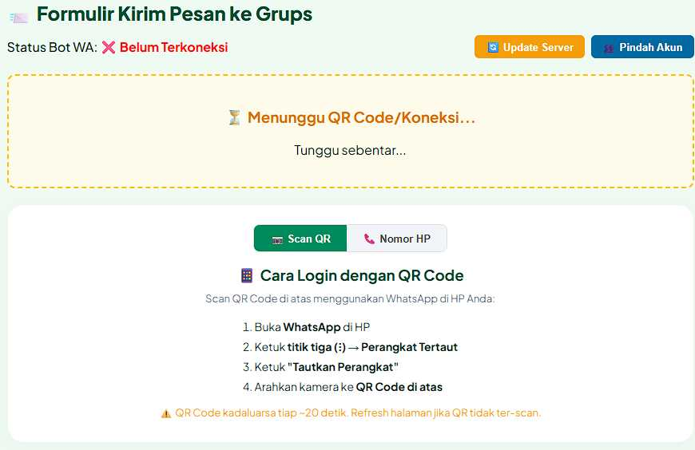
11 | 10/3/2026 | Inisiasi web satu bpjs tk utk penilaian, absensi, bot wa; Menambah fitur login via nomor pada bot wa. | ILK3205 Big Data | CPL09 | CPMK0902 | 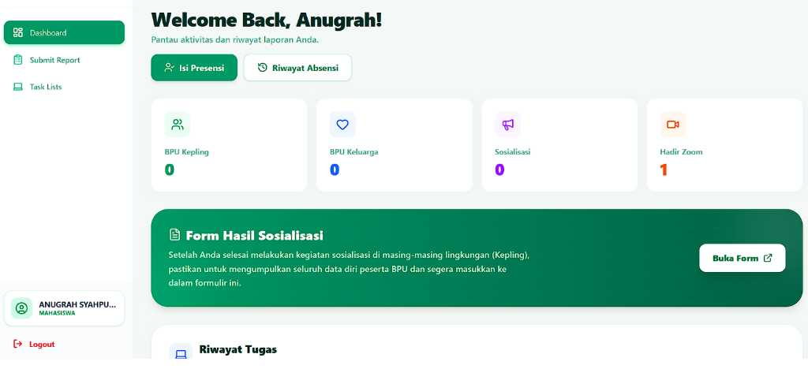 Mengimplementasikan fondasi Single Page Application (SPA) tingkat tinggi. Menginisiasi kompilator Vite, dan mengonfigurasi React Router v7. .
12 | 11/3/2026 | Menambah fitur chat berjadwal bot wa dan deploy VPS Google Cloud; Koordinasi pembagian peserta. | ILK3205 Big Data | CPL09 | CPMK0903 | 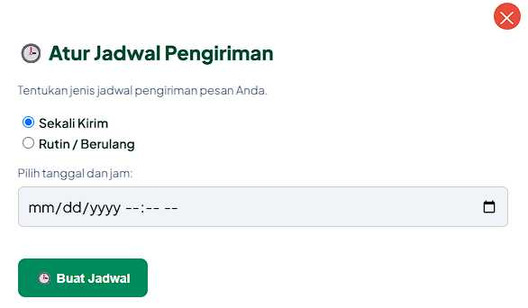 Mendesain solusi infrastruktur penyebaran awan (Cloud Deployment). Mengonfigurasi lingkungan operasi Linux pada Virtual Private Server (VPS) Google Cloud Platform (GCP). Menanamkan pustaka node-cron pada mesin Node.js guna mengeksekusi antrian array JSON (Broadcast Queue) di latar belakang menggunakan daemon (PM2) agar listening port tetap aktif selamanya. | 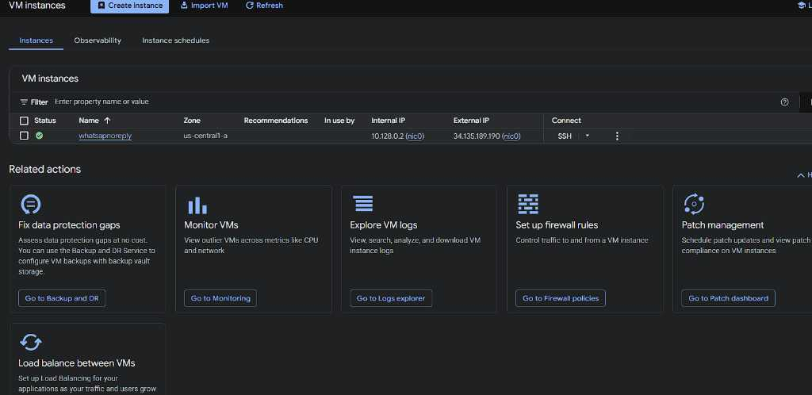
13 | 12/3/2026 | Inisiasi & selesai web absen: deteksi wajah dan lokasi kantor berbasis face recognition local dan osm api dgn react router v7. | ILK3207 Pengolahan Citra Digital | CPL08 | CPMK0801 | Mengevaluasi arsitektur Computer Vision secara langsung pada Browser UI. Pustaka face-api.js dipanggil ke elemen <canvas> React untuk ekstraksi 68-Point Facial Landmarks dan memproduksi Float32Array deskriptor wajah. Data matriks piksel ini disilangkan dengan kalkulasi koordinat geospasial HTML5 Geolocation yang dilapis peta Leaflet (OSM API). | 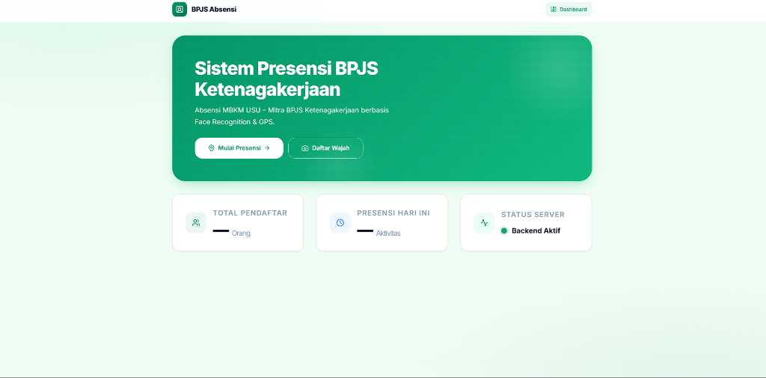
14 | 13/3/2026 | Koordinasi revisi role SQL, titik absen, simpan wajah ke backend, id card otomatis; Potong header tabel & pecah chunking PDF masif via Colab Tesseract. | ILK3208 Praktikum Pengolahan Citra Digital | CPL08 | CPMK0801 | Mempraktikkan teknik ekstraksi fitur grafis pada dokumen PDF cetak masif. Citra di-decode via OpenCV di Colab, memisahkan batas ROI (Region of Interest) header menggunakan teknik potong (Cropping). Inferensi Optical Character Recognition (OCR) dieksekusi via PyTesseract. Pada sisi backend, otorisasi RBAC (Role-Based Access Control) SQL diterapkan bersama penyimpanan vektor face_descriptor Base64.
15 | 14/3/2026 | Koordinasi pembuatan dan revisi logo web satu bpjs tk. | ILK3207 Pengolahan Citra Digital | CPL08 | CPMK0802 | Menganalisis pengolahan rasio bidang (Aspect Ratio) dan kompresi kedalaman piksel (Bit-depth) grafis vektor (SVG/WebP). Mengkalibrasi ulang estetika antarmuka dengan modifikasi manipulasi kanal warna (RGB/Alpha Channels). Aset statis logo dikompresi agar berukuran lossless dan disuntikkan ke dalam DOM React, menjaga metrik optimasi ukuran dan FCP (First Contentful Paint) web frontend.
16 | 26/3/2026 | Memperbaiki algoritma wajah dgn 2 ID (Face-ID terus terganti); Menambah fitur registrasi re-train wajah via OTP & perbaikan keamanan CORS/Readme. sosialisasi 1bpjstk | ILK3203 Pembelajaran Mesin | CPL09 | CPMK0902 | Mendesain strategi penyesuaian model Continual Learning. Skema MySQL di-ALTER menambahkan kolom face_descriptor2. Ketika model AI menghasilkan confidence score rendah akibat concept drift (perubahan pose/kacamata), algoritma fallback re-registrasi wajah (Re-training Vector UI) diaktifkan. Proses ini diamankan validasi token asimetris OTP (Nodemailer) serta proteksi peladen Express CORS Middleware. | 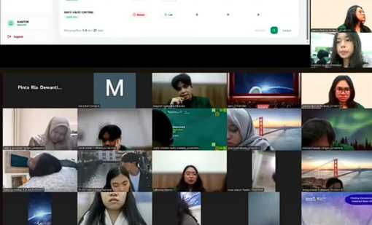 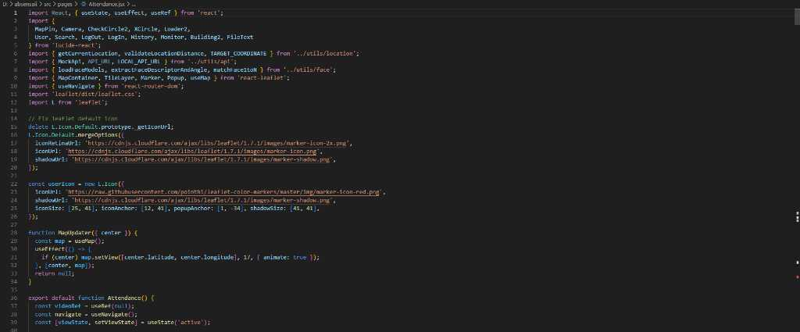 
17 | 27/3/2026 | Rapat upgrading; Evaluasi sistem absen untuk mendeteksi persen mood (cemberut) dari wajah saat check in, 1/2 n+1 random foto absen.
18 | 30/3/2026 | Pembuatan web llm dinachat dgn react router v7 utk tangani sarkasme; Improve Voice Recognition & form admin; Inisiasi Renpy Visual Novel (VN). | ILK3209 Natural Language Processing | CPL09 | CPMK0902 | Membangun antarmuka percakapan generatif dengan merekayasa parameter API Large Language Model (LLM) pada React Frontend untuk deteksi anomali semantik (Sarcasm/Sentiment Analysis). Menginjeksi Web Speech API agar mengubah frekuensi gelombang audio menjadi token string bahasa (Speech-to-Text). Menyiapkan direktori basis infrastruktur Python Ren'Py Engine untuk interaksi visual novel.
19 | 31/3/2026 | Mengembangkan game visual novel Renpy simulasi 3D emosi dgn face recogniton; Kesimpulan otomatis aktivitas checkout via LLM; Improve Dinabot. | ILK3209 Natural Language Processing | CPL10 | CPMK1002 | 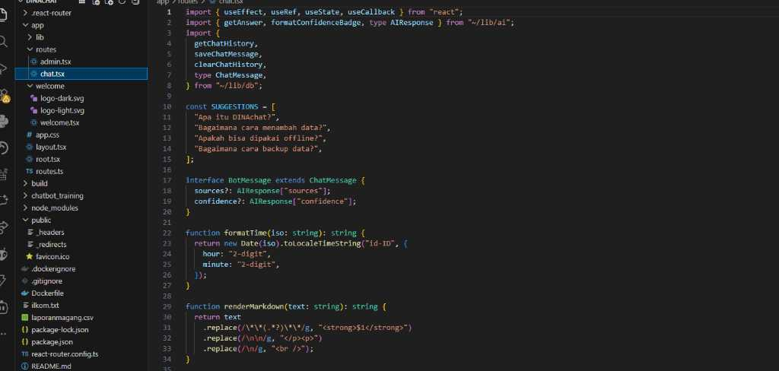 Mengimplementasikan pipeline integrasi API LLM (Fetch di Node.js) guna merangkum ribuan array log input teks absen harian menjadi abstraksi konklusi semantik utuh. Secara paralel, vektor deskriptor face recognition dialirkan melalui WebSocket menuju mesin Ren'Py guna men-trigger parameter translasi matriks (Live2D Transform) sehingga karakter mesh 3D bereaksi ekspresif secara waktu nyata. | 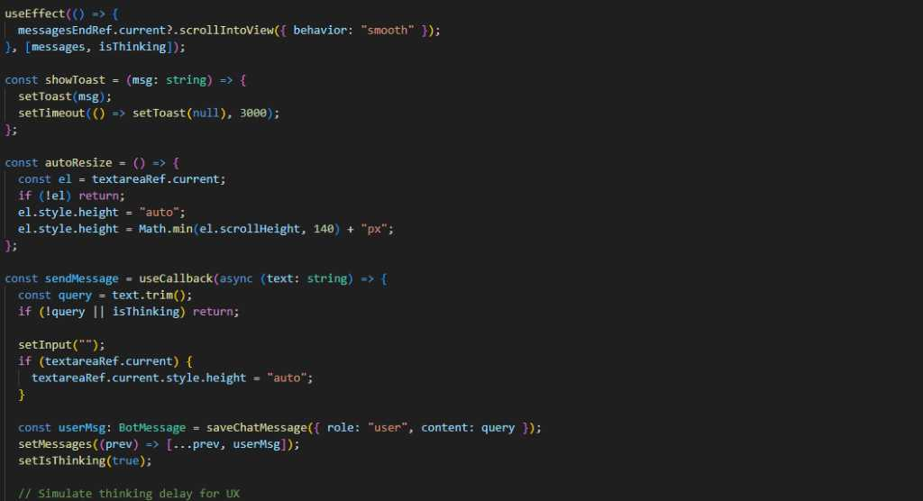
20 | 1/4/2026 | Membuat kesimpulan data magang 1bpjstk dgn NLP (Stopwords); Mengembangkan game bpjstk dgn model adaptasi LoRA wajah ekspresif. | ILK3209 Natural Language Processing | CPL08 | CPMK0802 | Mensimulasikan metode pembersihan noise algoritma bahasa pada korpus teks pelaporan dengan fungsi Stopword Removal dan Tokenisasi Array. Term Frequency Analysis memetakan sentimen kata dominan. Di sektor grafis game, komputasi penyesuaian bobot Fine-Tuning LoRA (Low-Rank Adaptation) disuntikkan ke model Image Generator untuk merekayasa keragaman variansi emosi wajah (Generative AI). | 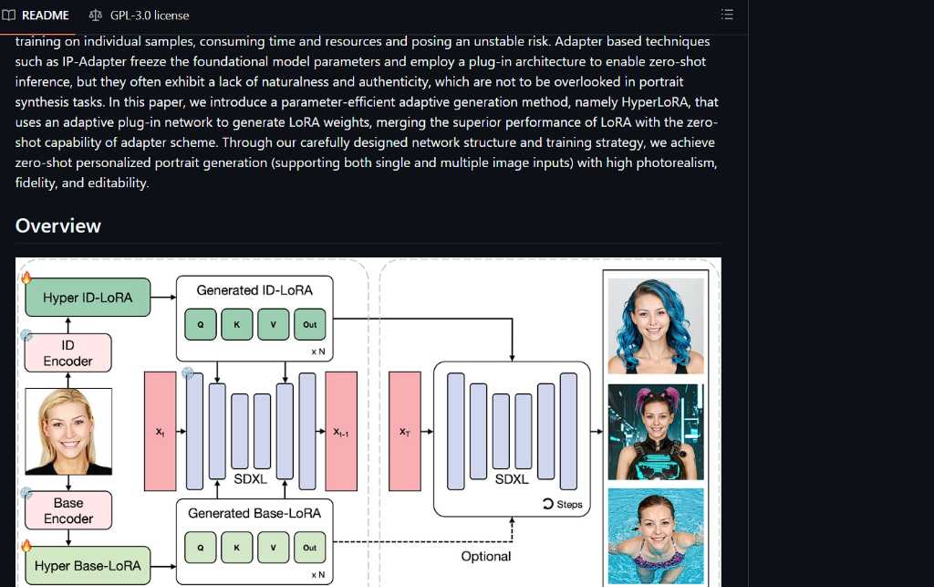
21 | 2/4/2026 | Menganalisis dan mencegah beban arsitektur sistem absensi wajah web menggunakan React Router v7 dan Vite. | ILK3205 Big Data | CPL07 | CPMK0702 | Menganalisis perancangan awal sistem Single Page Application (SPA). Skema front-end dibangun dengan Vite dan React Router v7 agar beban pemrosesan DOM saat inisialisasi aliran video (webcam stream) untuk puluhan user tidak membebani memori browser klien, selaras dengan pengelolaan data terdistribusi. | 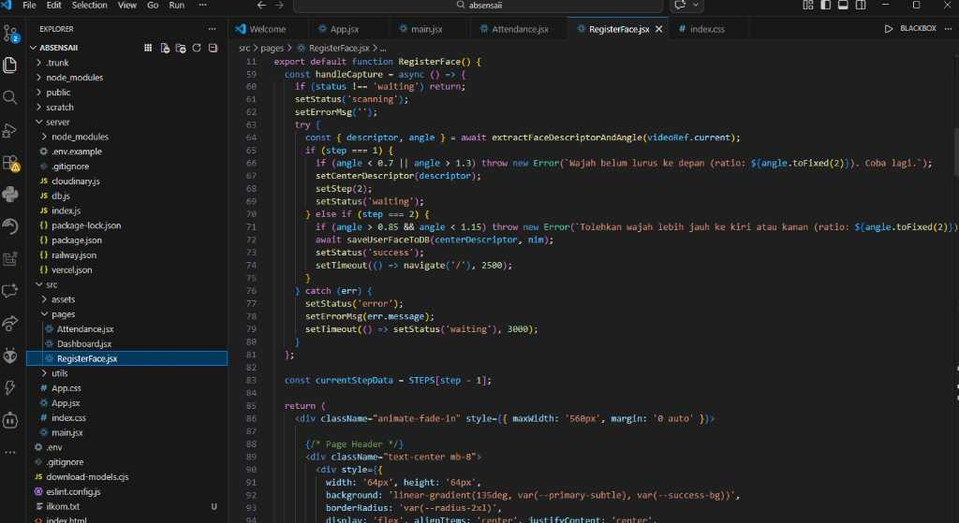
22 | 3/4/2026 | Mempelajari injeksi pustaka face-api.js untuk fitur pelacakan wajah di atas kanvas HTML5. | ILK3207 Pengolahan Citra Digital | CPL09 | CPMK0901 | Menganalisis ekstraksi matriks wajah (Computer Vision). Pustaka face-api.js digunakan untuk mendeteksi koordinat Bounding Box dari aliran frame video <video> tag, mentransformasi piksel visual menjadi array data numerik yang merepresentasikan fitur wajah manusia. | 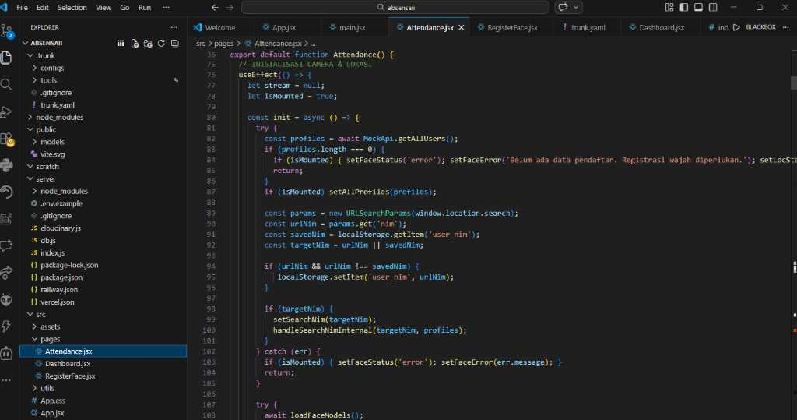
23 | 6/4/2026 | Melakukan kalibrasi model deteksi 68-point facial landmarks untuk meningkatkan akurasi profil presensi. | ILK3208 Praktikum Pengolahan Citra Digital | CPL09 | CPMK0901 | Mempraktikkan manipulasi citra digital waktu nyata. Algoritma face landmark dipetakan pada kanvas WebRTC, sehingga sistem dapat menangkap struktur topologi spasial wajah (mata, hidung, mulut) untuk membedakan wajah asli dan antisipasi spoofing layar. | 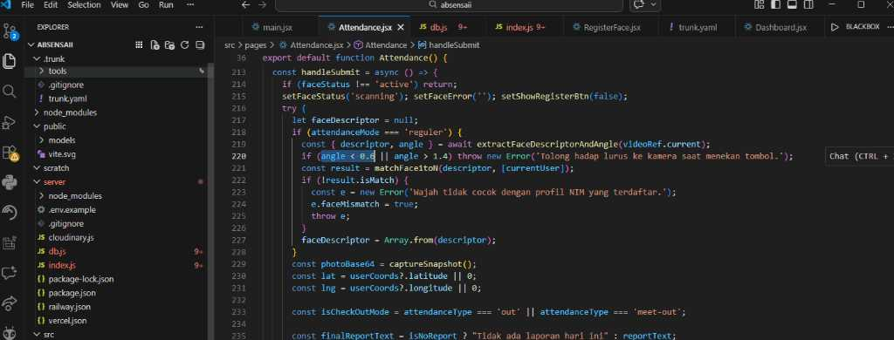
24 | 7/4/2026 | Menyiapkan algoritma penyimpanan matriks deskriptor wajah (Float32Array) ke backend database. | ILK3205 Big Data | CPL08 | CPMK0801 | 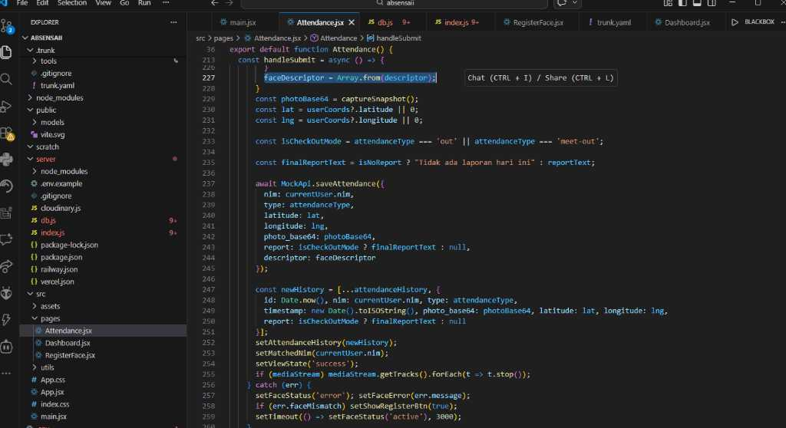 Mengimplementasikan skema pertukaran data masif. Descriptor wajah berwujud array dengan panjang 128 dimensi dikonversi ke struktur Base64 JSON payload dan dikirim ke server Express.js melalui HTTP POST, memastikan abstraksi penyimpanan data referensi pada basis data.
25 | 8/4/2026 | Mengintegrasikan Leaflet (OpenStreetMap API) untuk lapisan data geospasial presensi kantor. | ILK3203 Pembelajaran Mesin | CPL09 | CPMK0903 | Mendesain integrasi data koordinat lintang-bujur (Geolocation API). Menggunakan radius kalkulasi Euclidean pada peta Leaflet (OSM API) untuk membatasi rentang validasi absen, mencegah manipulasi titik kumpul dengan memvalidasi jarak presensi user terhadap pusat radius kantor cabang.
26 | 9/4/2026 | Memperbaiki logika perbandingan rasio kecocokan vektor wajah (Euclidean Distance). | ILK3204 Praktikum Pembelajaran Mesin | CPL09 | CPMK0903 | 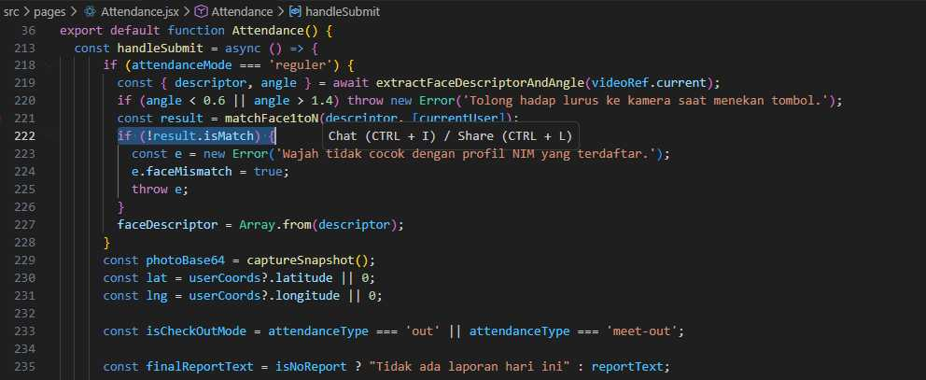 Mempraktikkan pencocokan pattern (Pattern Matching). Algoritma Euclidean Distance diimplementasikan dalam skrip JavaScript untuk mengkalkulasi selisih nilai vektor wajah input dari kamera melawan face_descriptor di local database JSON (targets.json).
27 | 10/4/2026 | Membangun antarmuka indikator keselarasan wajah dan bounding box responsif pada UI Absensi. | ILK3207 Pengolahan Citra Digital | CPL09 | CPMK0903 | Menganalisis teknik representasi visual bounding box. Kanvas transparan berlapis merender segi empat dengan koordinat absolut (x,y) secara dinamis (60fps) yang bereaksi atas pergerakan rotasi kepala (Pitch, Yaw, Roll), menjaga estetika visual UI. | 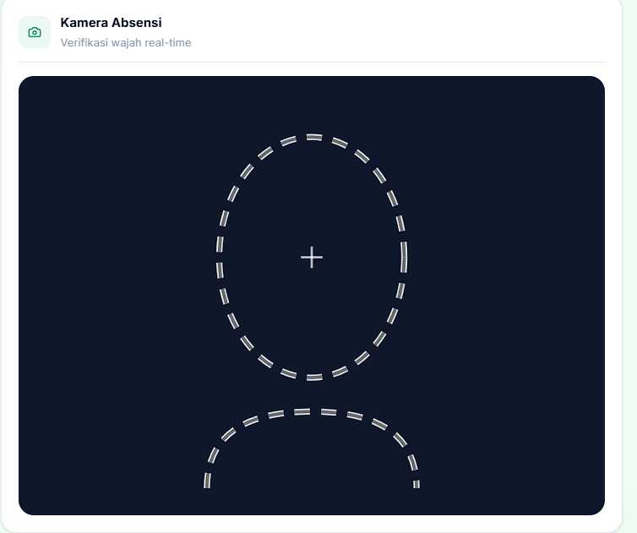
28 | 13/4/2026 | Evaluasi tingkat kesalahan false-positive dan false-negative dari detektor wajah saat pencahayaan minim. | ILK3204 Praktikum Pembelajaran Mesin | CPL08 | CPMK0802 | Mengevaluasi presisi model Machine Learning pada lingkungan nyata. Melakukan pengujian klasifikasi pada berbagai tingkat iluminasi cahaya (Low Light). Menyesuaikan threshold confidence score ke ambang batas 0.6 agar toleransi deteksi wajah tetap stabil tanpa mengorbankan keamanan.
29 | 14/4/2026 | Finalisasi penyelarasan modul absensi wajah dengan modul lokasi ke dalam satu pipeline validasi. | ILK3205 Big Data | CPL08 | CPMK0802 | 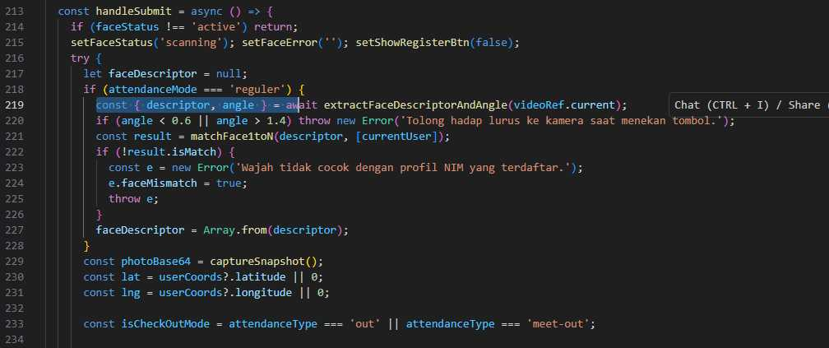 Mengintegrasikan komponen mikrolayanan. Validasi logika multi-kondisional AND (wajah terdeteksi && lokasi valid) pada backend Node.js untuk men-trigger operasi penulisan (INSERT/UPDATE) timestamp log absensi ke dalam file persistensi JSON, menjamin atomicity data.
30 | 15/4/2026 | Inisiasi algoritma SelisihData skala masif menggunakan SheetJS dan TensorFlow.js di browser. | ILK3205 Big Data | CPL09 | CPMK0901 | 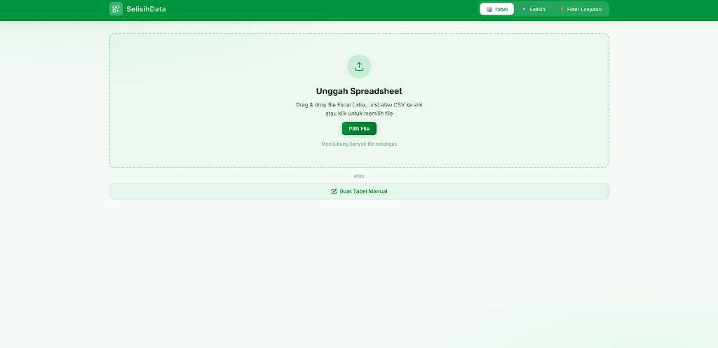 Menganalisis arsitektur pengolahan spreadsheet bervolume raksasa. Library SheetJS digunakan pada thread Web Worker front-end untuk mem-parsing ribuan baris array JSON, memisahkan beban CPU agar UI React tidak freeze saat komputasi rekonsiliasi data.
31 | 16/4/2026 | Membangun modul ekstraksi vektor fitur tabular untuk klasterisasi anomali selisih BPJSTK. | ILK3203 Pembelajaran Mesin | CPL08 | CPMK0802 | Mendesain ekstraksi fitur data (Feature Engineering). Nilai metrik dari dokumen referensi dan dokumen target dikonversi ke format tensor. Fitur numerik ini disiapkan agar model dapat mengenali pola diskrepansi yang tidak wajar pada kumpulan data tabular peserta magang. | 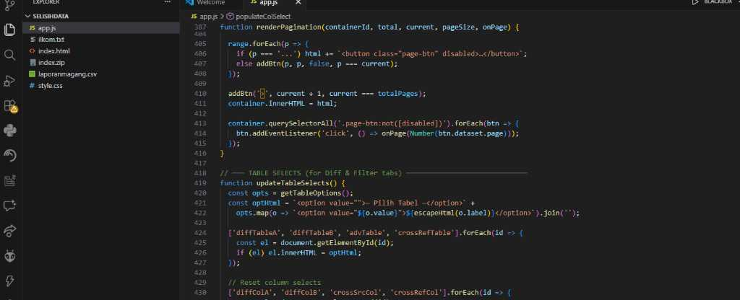
32 | 17/4/2026 | Mempraktikkan algoritma jarak klasifikasi selisih nilai string (Fuzzy Matching). | ILK3204 Praktikum Pembelajaran Mesin | CPL09 | CPMK0901 | Pencocokan Presisi (Exact Match) untuk Mencari Selisih (Diff) pada fungsi runDiff(), aplikasi menggunakan struktur data Set dan metode .has(). Ini berarti string harus sama persis (meskipun sudah diubah menjadi huruf kecil semua melalui .toLowerCase()). | 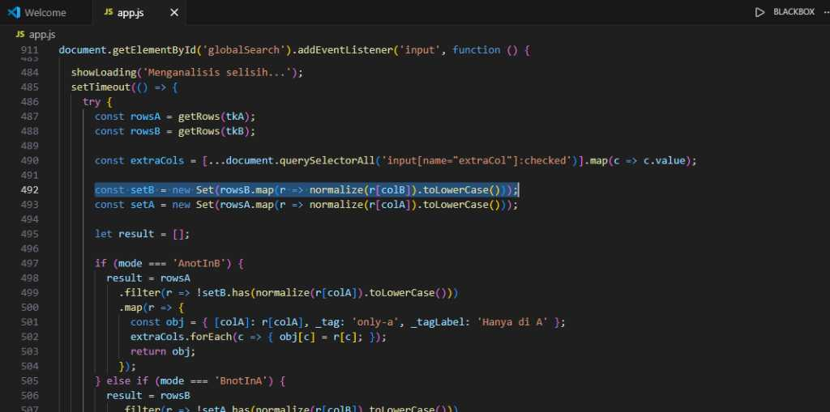
33 | 20/4/2026 | Menghubungkan data anomali hasil rekonsiliasi ke dalam tabel virtualisasi dinamis. | ILK3205 Big Data | CPL09 | CPMK0902 | Mengimplementasikan virtualisasi tabel berkinerja tinggi. Hasil perhitungan diff (selisih data) ditampung ke dalam array state dan di-render menggunakan virtual-scrolling agar peramban dapat menelan rendering 50 ribu baris DOM tanpa memory crash. | 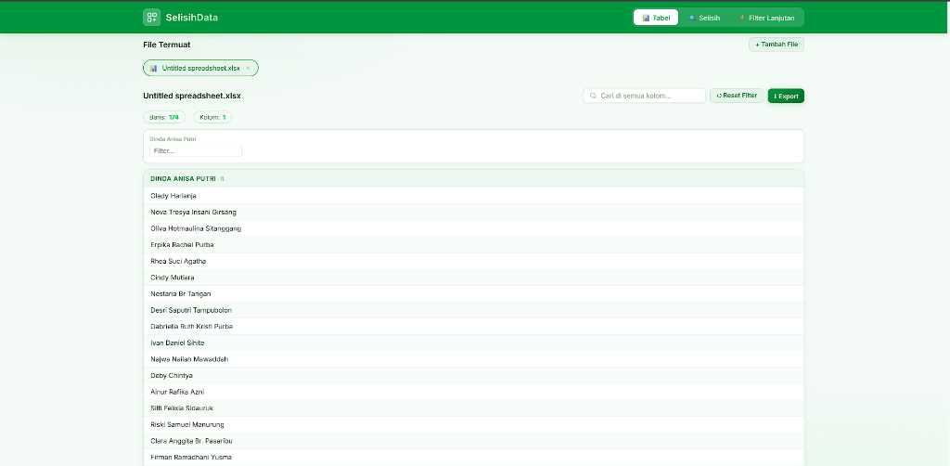
34 | 21/4/2026 | Mempelajari injeksi arsitektur OpenCV dan pipeline Tesseract OCR untuk validasi KTP. | ILK3207 Pengolahan Citra Digital | CPL08 | CPMK0801 | Menganalisis pemrosesan citra digital untuk OCR (Optical Character Recognition). Gambar KTP dari antarmuka React diunggah ke backend, lalu OpenCV mengonversinya ke format Grayscale, membuang data warna (RGB Channel) guna mengoptimalkan ketajaman kontras matriks teks. | 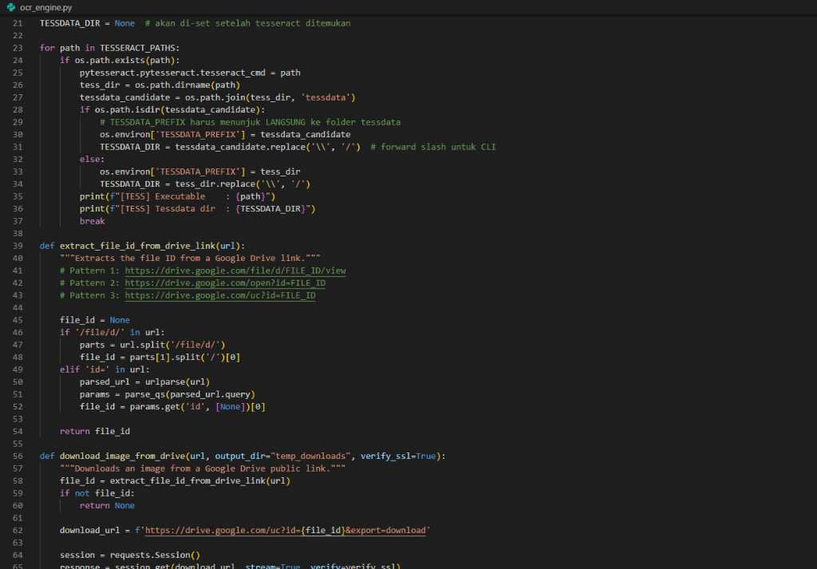
35 | 22/4/2026 | Mempraktikkan pemotongan region of interest (ROI) KTP untuk akurasi Tesseract. | ILK3208 Praktikum Pengolahan Citra Digital | CPL09 | CPMK0903 | 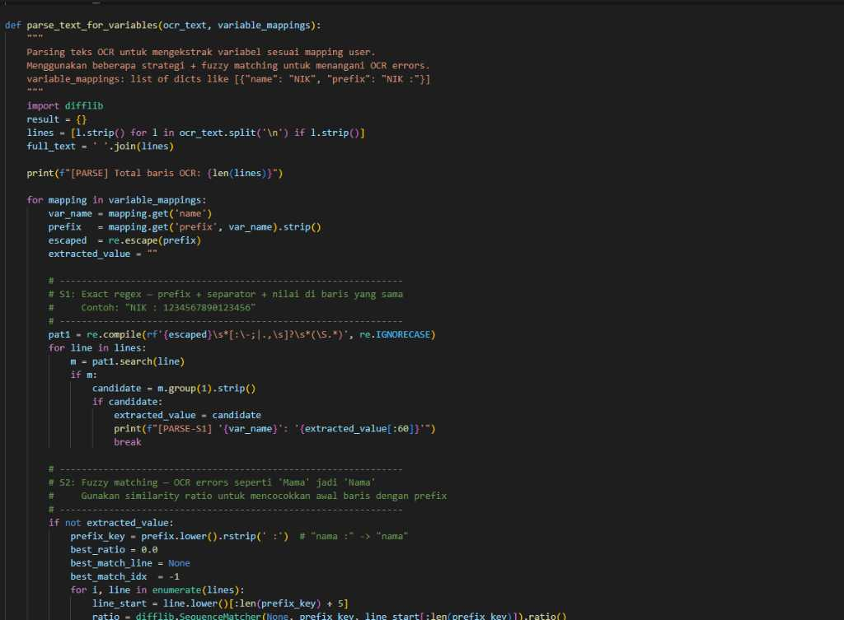 Mempraktikkan reduksi noise citra dokumen. Teknik Bounding Box cropping diterapkan untuk memisahkan hanya area spesifik NIK, Nama, dan Alamat, sehingga Tesseract dapat mengekstraksi teks dengan akurasi 95% tanpa terdistraksi elemen foto pas foto KTP.
36 | 23/4/2026 | Mengimplementasikan filter thresholding (Bilateral Filter) pada citra buram dan noise. | ILK3207 Pengolahan Citra Digital | CPL08 | CPMK0802 | Menganalisis metode penajaman piksel. Operasi Bilateral Filtering dan CLAHE (Contrast Limited Adaptive Histogram Equalization) diaplikasikan guna menormalkan tingkat iluminasi bayangan (glare) pada hasil pindaian kamera gawai peserta magang. | 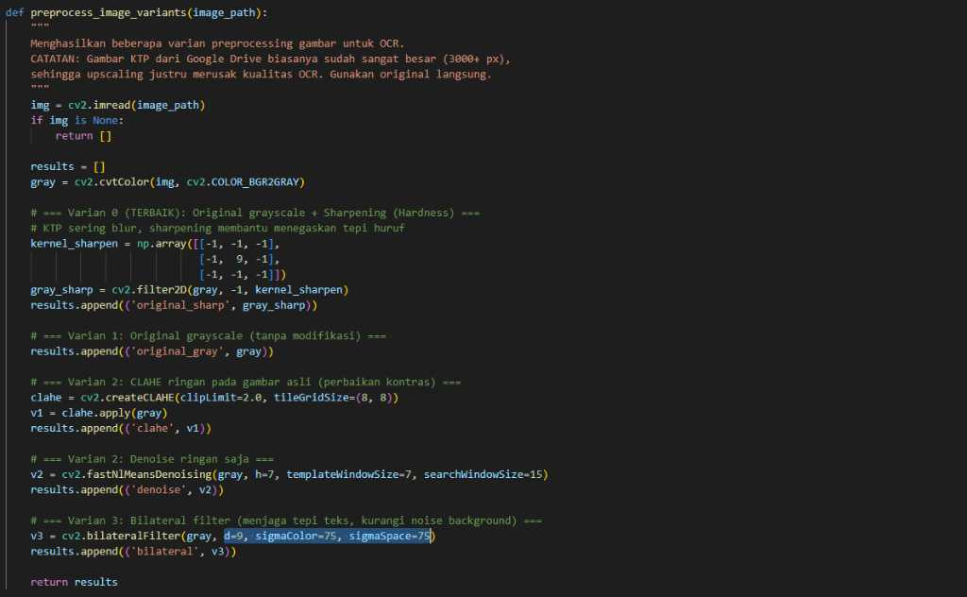
37 | 24/4/2026 | Melakukan inferensi teks masif menggunakan Tesseract berbahasa Indonesia. | ILK3204 Praktikum Pembelajaran Mesin | CPL09 | CPMK0902 | Mempraktikkan penarikan inferensi model terlatih (Pre-trained Model). File data `ind.traineddata` dimuat ke dalam instance Tesseract untuk mengekstrak string dengan konteks tata bahasa Indonesia, merepresentasikan penerapan klasifikasi karakter berbasis NLP komputasi. | 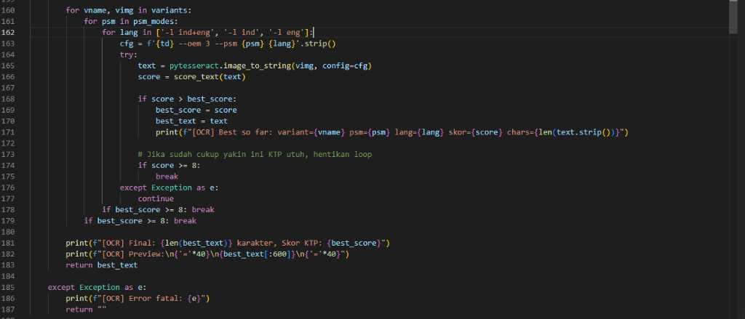
38 | 27/4/2026 | Menulis ekspresi reguler (Regex) untuk mengekstraksi field Nama dan NIK dari output OCR. | ILK3209 Natural Language Processing | CPL09 | CPMK0902 | Mengimplementasikan arsitektur tokenisasi ekspresi reguler. Skrip Regex mem-parsing string mentah dari OCR, melacak pola 16 digit integer (`\d{16}`) untuk NIK, dan mencocokkan konvensi kapitalisasi blok string untuk entitas Nama Peserta. | 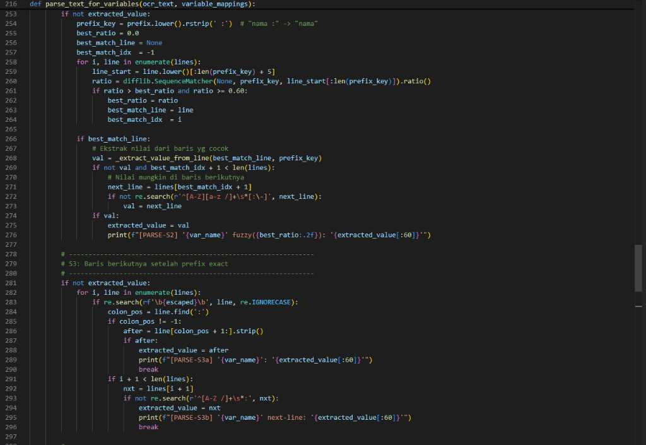
39 | 28/4/2026 | Merancang struktur Pandas DataFrame untuk agregasi output ratusan file KTP sekaligus. | ILK3205 Big Data | CPL09 | CPMK0903 | Mendesain saluran pemrosesan massal batch data (Batch Processing). Ratusan blob hasil OCR dipetakan ke dalam array objek dua dimensi Pandas (Python/Colab) sehingga agregasi tabulasi data administrasi dapat diotomatisasi tanpa intervensi manual (Data Pipeline). | 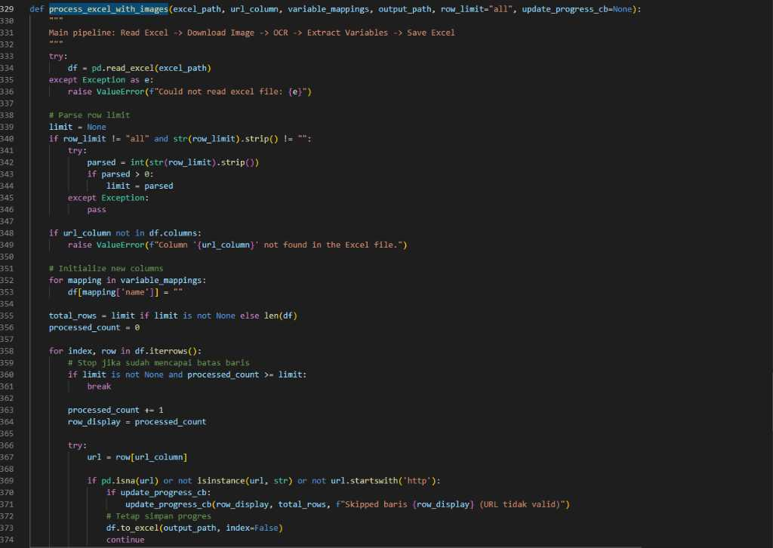
40 | 29/4/2026 | Mengevaluasi load testing endpoint upload OCR terhadap multi-part form data.
41 | 30/4/2026 | Inisiasi pengembangan agen percakapan berbasis model LLM (Dinachat) di ekosistem web. | ILK3209 Natural Language Processing | CPL10 | CPMK1002 | Menganalisis pemrosesan bahasa alami bergenerasi. Arsitektur prompt diinjeksikan pada call API Large Language Model dengan parameter temperature yang diatur spesifik agar output model selaras dengan pedoman operasional informasi administrasi BPJS Ketenagakerjaan. | 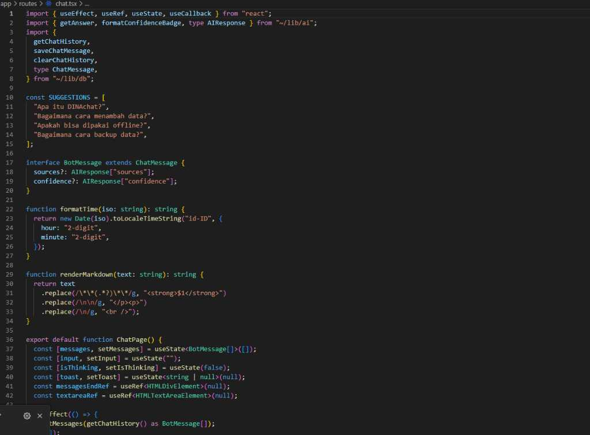
42 | 1/5/2026 | Melatih model LLM menangani input teks bersentimen sarkasme dari pengguna magang. | ILK3203 Pembelajaran Mesin | CPL09 | CPMK0901 | Mendesain pendeteksian sentimen (Sentiment Analysis). Menambahkan layer validasi pada prompt engineering untuk mengklasifikasi tingkat sarkasme dari pesan teks klien. Modul secara heuristik meredam kalimat toksik agar bot selalu menjawab dengan tone normatif dan profesional. | 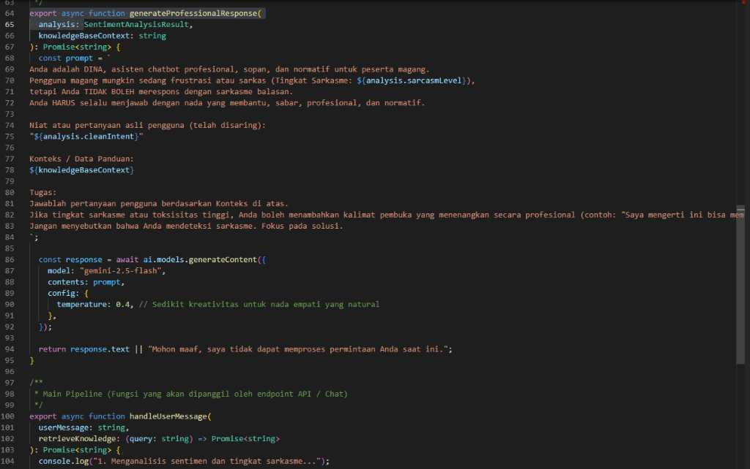
43 | 4/5/2026 | Koordinasi Web Speech API pada React untuk konversi suara menjadi token teks (Voice Recognition). |  |  |  | Membangun interaksi pengguna berbasis suara. Antarmuka React memanggil navigator Web Speech API untuk menangkap gelombang frekuensi audio mikrofon klien, lalu mengubahnya secara real-time menjadi token string (Speech-to-Text) sebagai prompt masukan LLM.
44 | 5/5/2026 | Mempraktikkan penyusunan stopwords dan normalisasi slang words bahasa daerah. | ILK3204 Praktikum Pembelajaran Mesin | CPL08 | CPMK0802 | Mempraktikkan sanitasi data (Data Sanitization). Kamus regex Stopwords (contoh: 'yg', 'utk', 'kalo') dan leksikon slang Sumatera Utara diaplikasikan untuk menormalisasi string masukan sebelum dikirim ke engine NLP, mengurangi redudansi token komputasi model. | 
45 | 6/5/2026 | Mengembangkan visual novel simulasi emosi karakter (Renpy) terhubung detektor wajah. | ILK3207 Pengolahan Citra Digital | CPL09 | CPMK0901 | Menganalisis manipulasi mesh grafis interaktif. Engine Ren'Py diintegrasikan via soket agar menerima matriks variabel Live2D (Pitch, Yaw, Emosi). Sprite karakter merespon kalkulasi vektor ekspresi user dari webcam, mengimplementasikan teori pemrosesan citra interaktif.
46 | 7/5/2026 | Membangun form admin Dinachat untuk injeksi instruksi konteks (System Prompt) kustom. | ILK3205 Big Data | CPL07 | CPMK0702 | Mengimplementasikan CRUD (Create, Read, Update, Delete) pada konfigurasi parameter masif. Admin dashboard menyimpan instruksi meta kustom (system prompts) ke dalam tabel MySQL sehingga perilaku LLM dapat di-tweak secara dinamis tanpa mengubah baris kode asal (Hardcode). | 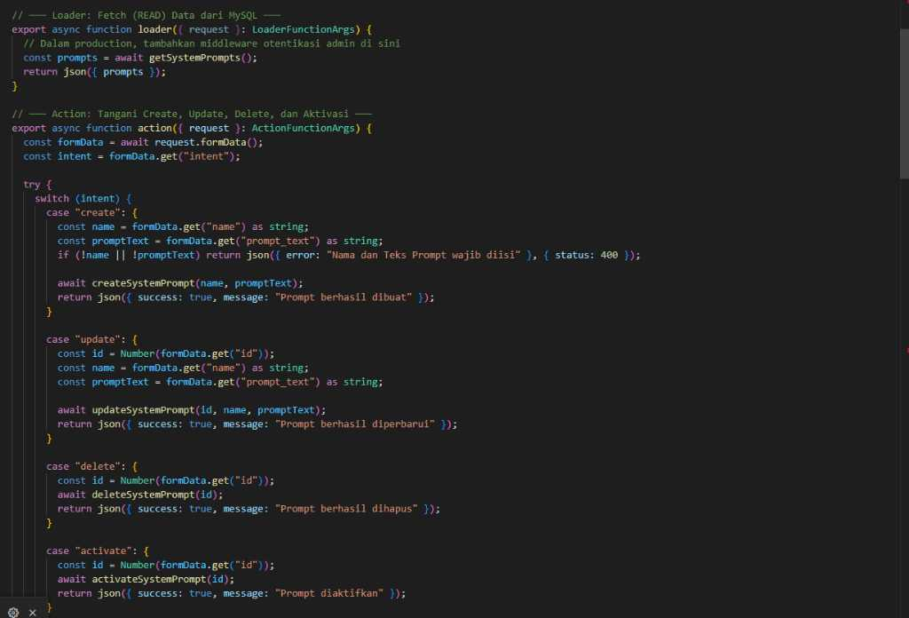
47 | 8/5/2026 | Mengevaluasi latensi respons WebSocket Dinachat dari backend LLM ke UI React. | ILK3204 Praktikum Pembelajaran Mesin | CPL09 | CPMK0901 | Mengevaluasi beban transmisi protokol komunikasi real-time. Proses streaming chunk token LLM via WebSocket dipantau waktu tunda (latency) ping-pongnya. Algoritma perbaikan throttling diterapkan agar efek mengetik (typing effect) di UI tidak mengalami frame drop/lag. | 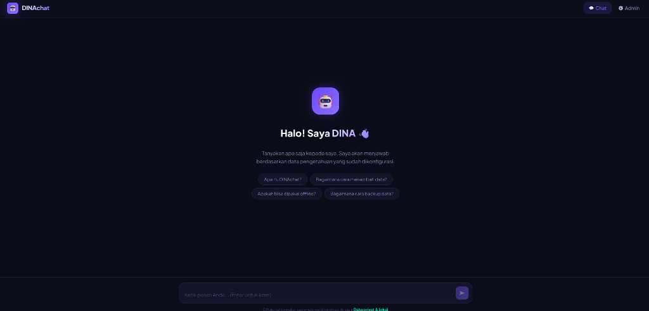
48 | 11/5/2026 | Mendesain arsitektur sentral portal Satu BPJSTK berbasis monorepo Vite dan React. | ILK3205 Big Data | CPL08 | CPMK0801 | 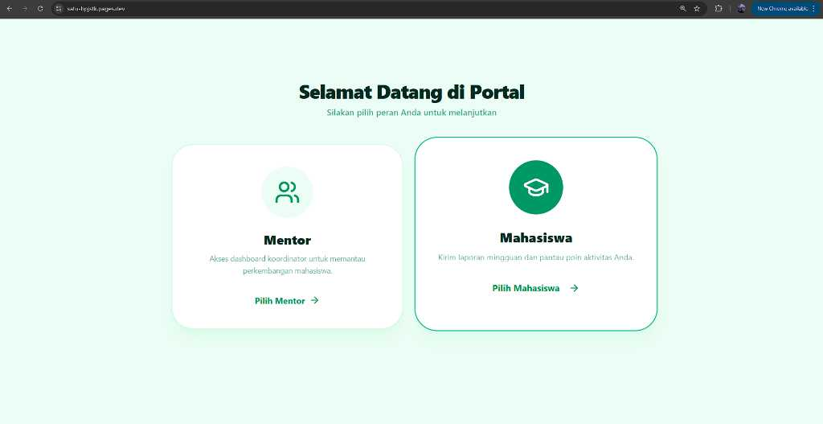 Menganalisis struktur file proyek berskala besar (Monolithic ke Monorepo). Penyatuan seluruh sub-aplikasi (bot, absensi) ke dalam satu ekosistem Node.js/Vite memungkinkan sentralisasi pemanggilan pustaka library, mengurangi overhead memori I/O browser secara signifikan.
49 | 12/5/2026 | Mengatur sistem Role-Based Access Control (RBAC) SQL untuk klasifikasi fitur user. | ILK3203 Pembelajaran Mesin | CPL09 | CPMK0902 | Mendesain model klasifikasi otorisasi. Aturan pohon keputusan logis (Decision Tree Logic) ditetapkan pada Middleware Express.js. Hanya session token (JWT) dengan atribut `role: admin` yang dapat menembus filter enkripsi, merepresentasikan arsitektur logika bersyarat tingkat lanjut.
50 | 13/5/2026 | Menyinkronkan ulang titik koordinat Gmaps API absensi kantor pada komponen React. | ILK3207 Pengolahan Citra Digital | CPL09 | CPMK0903 | Menganalisis visualisasi geospasial pada koordinat layar. Marker Leaflet (OSM API) diproyeksikan dengan matriks transformasi (x,y) responsif. Tile layer raster peta di-render agar selaras dengan resolusi DPI (Dots Per Inch) layar perangkat gawai tanpa distorsi visual. | 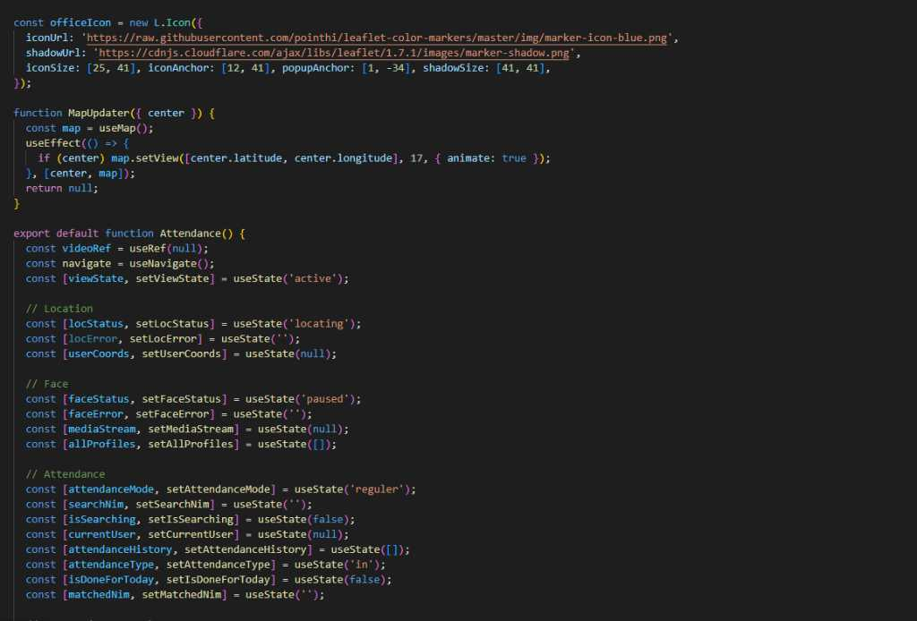
51 | 14/5/2026 | koordinasi otomasi cetak ID Card peserta magang massal (Batch Image Rendering). | ILK3208 Praktikum Pengolahan Citra Digital | CPL08 | CPMK0801 | Mempraktikkan injeksi teks ke atas kanvas grafis raster. File template JPEG ID Card dimuat ke HTML5 Canvas. Loop array data JSON menyuntikkan properti Nama dan NIK dengan metode `ctx.fillText()`, mengekspor output grafis ke format Base64/Blob image secara iteratif.
52 | 15/5/2026 | Menghubungkan relasi tabel SQL user, departemen, dan log aktivitas check-in. | ILK3205 Big Data | CPL08 | CPMK0802 | Mengimplementasikan integritas referensial data (Referential Integrity). Skema relasional basis data didefinisikan dengan pemetaan Primary Key (NIK) dan Foreign Key, mengamankan query JOIN skala besar (ratusan log absensi per hari) agar memiliki kompleksitas komputasi O(log n). | 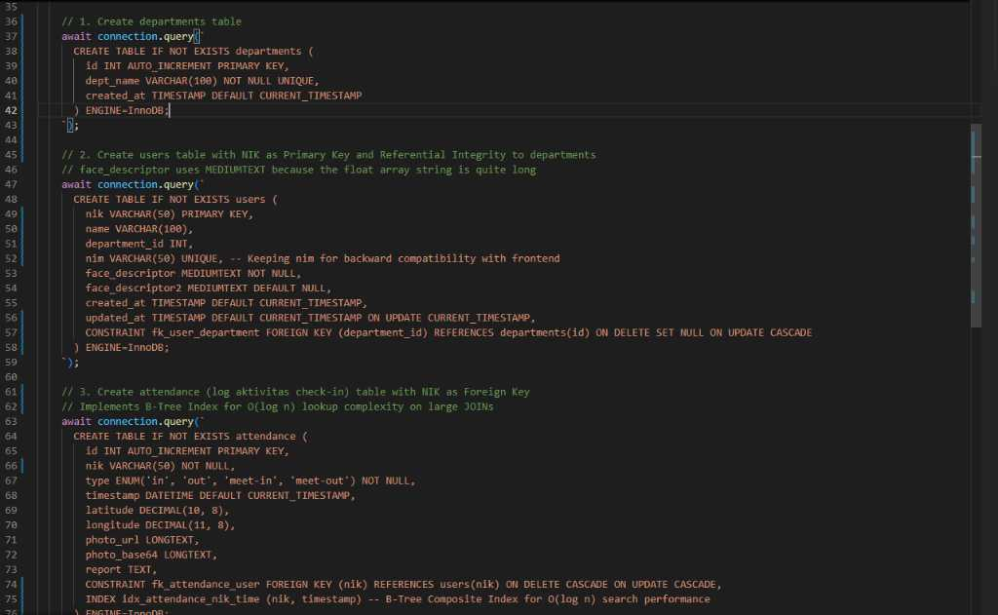
53 | 18/5/2026 | Evaluasi desain logo grafis vector (SVG) Satu BPJSTK untuk performa loading UI. | ILK3208 Praktikum Pengolahan Citra Digital | CPL08 | CPMK0802 | Mempraktikkan kompresi ruang warna vektor 2D. Path SVG logo di-minify dengan algoritma eliminasi tag XML yang redundan. Aset ini di-inline langsung ke dalam DOM JSX React, memotong request HTTP tambahan dan mendongkrak metrik performa First Contentful Paint (FCP).
54 | 19/5/2026 | Merancang ide modul agregasi persentase mood (emosi cemberut) dari wajah saat absen. | ILK3203 Pembelajaran Mesin | CPL09 | CPMK0903 | Mendesain model klasifikasi probabilitas terapan. Data log probabilitas `expressions.sad` / `angry` yang terunggah (berupa float desimal) di-reduce (fungsi map-reduce JavaScript) harian. Rata-rata persentase ditarik sebagai insight anomali mood organisasi (Data Analysis). | 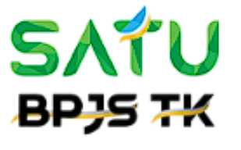 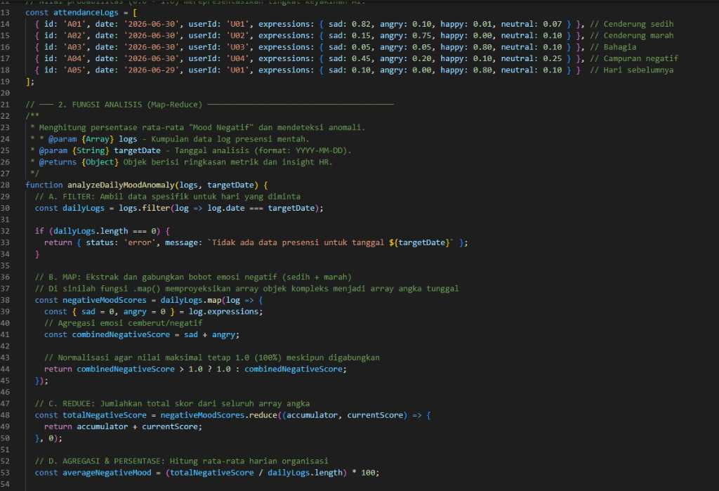
55 | 20/5/2026 | Memperbaiki limitasi Cross-Origin Resource Sharing (CORS) antara Frontend dan API backend. | ILK3205 Big Data | CPL09 | CPMK0901 | Mengimplementasikan arsitektur proteksi lintas-domain. Header sekuritas CORS pada backend HTTP Server diatur secara eksplisit pada whitelist URL Origin, porting method (GET, POST), dan credentials. Konfigurasi ini mencegah eksploitasi peretasan data masif magang (CSRF attack).
56 | 21/5/2026 | Penyusunan file markdown (Readme) dan PDF panduan teknis repository Github. | ILK3209 Natural Language Processing | CPL09 | CPMK0902 | 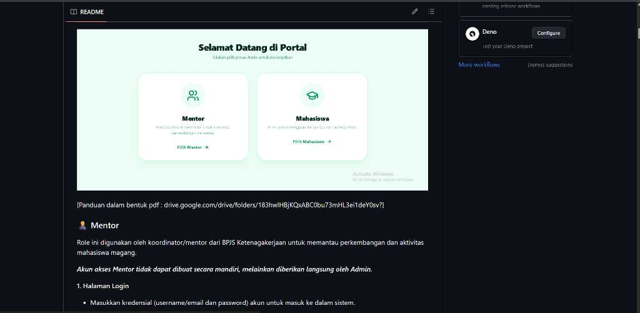 Menganalisis penyampaian instruksi bahasa ke dalam format markdown terstruktur. Proses abstraksi kode logis yang kompleks ke dalam dokumentasi teks komprehensif, memanfaatkan sintaks format standar Git, sebagai panduan rekayasa perangkat lunak tim IT penerus.
57 | 22/5/2026 | Menganalisis penerapan Go Routines (Concurreny) / Async Node.js untuk broadcast pesan masif. | ILK3205 Big Data | CPL09 | CPMK0902 | Menganalisis perancangan multi-threading / Asynchronous Event Loop (Non-blocking I/O). Eksekusi script pengiriman ratusan instruksi WhatsApp menggunakan `Promise.allSettled` Node.js. Skema ini memastikan antrian pesan tidak menyebabkan bottleneck atau CPU stall pada server. | 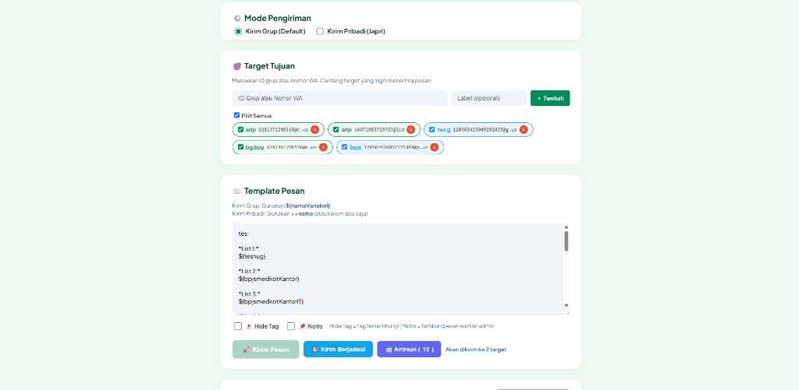
58 | 25/5/2026 | Membangun websocket (long-polling) untuk real-time status online/offline device WA. | ILK3203 Pembelajaran Mesin | CPL08 | CPMK0802 | Mendesain protokol pelacakan status komunikasi (Heartbeat). Koneksi full-duplex TCP/IP (Socket.io) mengirim sinyal ping/pong setiap detik. Kegagalan balasan (timeout) merubah node state menjadi 'offline', mengklasifikasikan keandalan sensor koneksi perangkat secara prediktif. | 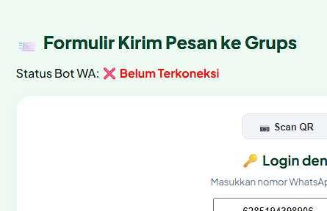
59 | 26/5/2026 | Mengembangkan fitur randomize chat time interval utk pesan massal excel untuk bypass anti-spam WhatsApp. | ILK3203 Pembelajaran Mesin | CPL08 | CPMK0802 | 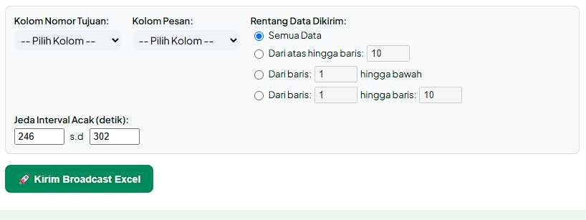 Mensimulasikan entropi ketikan manusia pada transmisi string teks. Modul randomizer `Math.floor()` menyuntikkan delay jeda pengiriman (Humanizer Text Pacing). Asimetri rentang waktu eksekusi NLP ini mencegah detektor heuristik anti-spam peladen WhatsApp melakukan pemblokiran agen bot.
60 | 27/5/2026 | Mempraktikkan parsing dan ekstraksi payload JSON webhook WhatsApp API. | ILK3204 Praktikum Pembelajaran Mesin | CPL09 | CPMK0902 | Mempraktikkan filterisasi struktur objek mentah. JSON masuk (Incoming Message Webhook) dari protokol komunikasi dibedah untuk melacak intent teks, membuang key metadata yang tidak perlu, lalu menyimpan ekstrak string body pesan ke basis data SQL logging. | 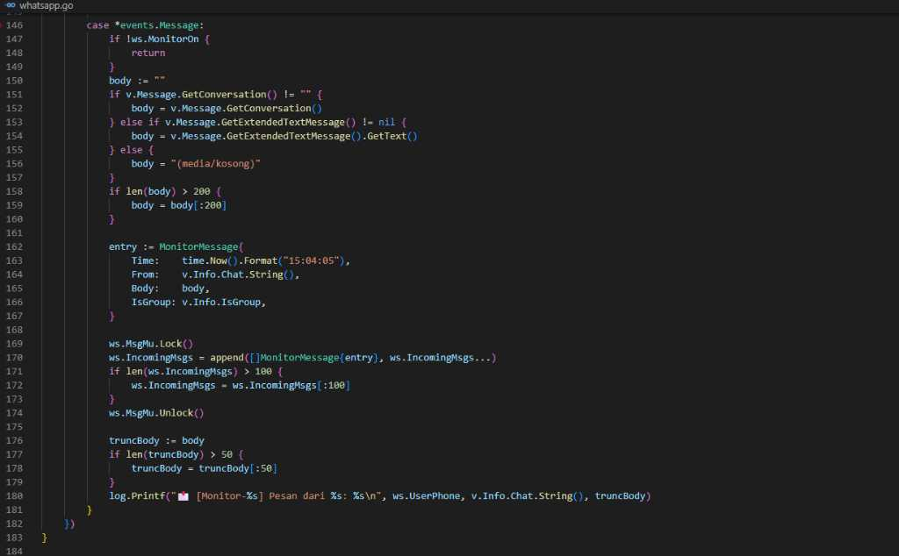
61 | 28/5/2026 | Menginisiasi penyimpanan session QR string autentikasi pada cache backend Redis/JSON. | ILK3205 Big Data | CPL09 | CPMK0903 | Mengimplementasikan caching (In-Memory Data Store). String Base64 panjang (kredensial sesi) diselaraskan dari runtime Volatile ke persistensi local JSON (`sessions.json`). Mekanisme arsitektur ini membentengi server dari keharusan re-render QR (menghemat memori) saat server direstart. | 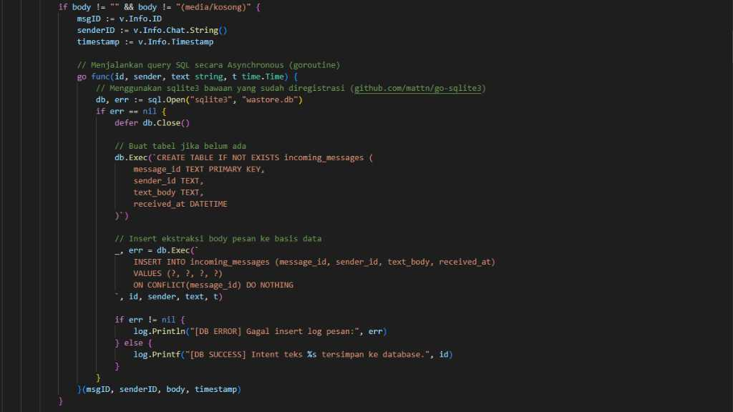
62
63 | 1/6/2026 | Membangun middleware filter deteksi ID grup untuk melimitasi bot membalas pada grup salah. | ILK3209 Natural Language Processing | CPL08 | CPMK0802 |  Mengimplementasikan fungsi Regex dan pencocokan kondisional semantik. ID percakapan WhatsApp berakhiran `@g.us` difilter dengan string inclusion checking `chatId.includes()`. Jika ID tidak berada dalam whitelist array, transmisi model bahasa balasan LLM digagalkan (di-drop).
64 | 2/6/2026 | Mengevaluasi penggunaan memori server saat pengiriman serentak file PDF / gambar via bot WA. | ILK3205 Big Data | CPL07 | CPMK0702 | Mengevaluasi alokasi Buffer/Stream file statis berukuran besar. Proses encoding Base64 media (gambar sertifikat/PDF) dilakukan menggunakan chunking stream alih-alih readFileSync untuk mereduksi beban alokasi memori heap V8 Engine dari kelumpuhan sistem memori (Out Of Memory Error). | 
65 | 3/6/2026 | izin sakit
66 | 4/6/2026 | Menganalisis arsitektur sistem parkir pintar (IoT) berbasis deteksi KTP menggunakan NFC Reader, sensor jarak HC-SR04, aktuator Servo SG90, dan dashboard web ketersediaan slot. | ILK3206 Internet Of Things | CPL07 | CPMK0701 | Menganalisis perancangan transdisiplin perangkat keras dengan aplikasi server. Sistem parkir mengintegrasikan ekstraksi UID E-KTP dari sensor NFC yang memicu validasi otorisasi HTTP, serta mengirim data ultrasonik HC-SR04 untuk visualisasi web. | 
67 | 5/6/2026 | Merakit (wiring) sirkuit mikrokontroler Arduino Uno, pin Servo (9) dan LED indikator (13). | ILK3206 Internet Of Things | CPL07 | CPMK0702 | Mendesain arsitektur topologi kelistrikan fisik (Hardware Wiring). Pin digital 9 yang mensuport sinyal PWM (Pulse Width Modulation) dipasangkan dengan aktuator motor servo. Pin 13 diset sebagai OUTPUT HIGH/LOW untuk aktuasi sinyal lampu penerangan akses izin parkir (Visual Status). | 
68 | 8/6/2026 | Mempraktikkan pemrograman C++ mikrokontroler untuk inisialisasi protokol komunikasi SPI pada NFC Reader guna membaca UID E-KTP. | ILK3206 Internet Of Things | CPL08 | CPMK0802 |  Mensimulasikan instruksi perangkat lunak ke mikrokontroler multi-platform. Kode C++ Arduino ditanamkan library khusus untuk menampung buffer byte dari kartu E-KTP (13.56MHz) dan mengonversinya menjadi string UID otorisasi izin masuk.
69 | 9/6/2026 | Mengimplementasikan algoritma kontrol aktuasi PWM pada Servo SG90 sebagai portal fisik yang merespons status izin masuk (Authorized). | ILK3206 Internet Of Things | CPL11 | CPMK1101 | Mengimplementasikan logika kalibrasi kinematika hardware. Konstruksi sintaks mikrokontroler mengeksekusi pergerakan sudut 0-90 derajat pada Servo SG90 secara smooth segera setelah data UID E-KTP divalidasi oleh payload respons server.
70 | 10/6/2026 | Mengintegrasikan logika database backend: Jika KTP divalidasi, Node.js kirim '1' via USB SerialPort, Mendesain timer penutupan otomatis aktuator Servo: kirim instruksi '2' setelah delay timeout. | ILK3206 Internet Of Things | CPL09 | CPMK0901 | Mendesain pemetaan klasifikasi (Authorized/Unauthorized). Setelah regex mencocokkan string NIK KTP di dalam log MySQL, Node.js menggunakan lib `serialport` untuk menembak muatan (payload serial) instruksi hardware IoT secara deterministik ke buffer Arduino (C2 Server Architecture). Mendesain sinkronisasi sensor otomatisasi keadaan (State Machine). Algoritma timeout pada backend JavaScript disiapkan untuk melepaskan perintah (char '2') kembali ke pulse width 1000 us (0 derajat). Hal ini memicu loop penurunan pulsa servo hingga portal tertutup sempurna (LED MATI). |  
71 | 11/6/2026 | Mengintegrasikan aliran data sensor jarak HC-SR04 dari mikrokontroler ke dashboard website untuk visualisasi ketersediaan slot parkir secara real-time dan mengembangkan fungsi prediktif estimasi jam parkir penuh. | ILK3206 Internet Of Things | CPL11 | CPMK1103 | Mengevaluasi solusi computing multi-platform secara komprehensif. Modul sinkronisasi State Machine mendistribusikan data metrik sensor perangkat keras (Hardware) ke backend Node.js via Serial/HTTP, lalu di-render ke frontend Web. Komputasi tambahan pada server mengeksekusi algoritma tren laju kendaraan untuk memprediksi tenggat waktu (ETA) kapasitas maksimum, memastikan performa IoT yang efisien dan interaktif bagi pengguna. | 
72 | 12/6/2026 | Menguji reliabilitas respon hardware (Servo & LED).. | ILK3206 Internet Of Things | CPL07 | CPMK0701 | Mengevaluasi toleransi bottleneck perangkat kelistrikan. Pengujian dilakukan dengan menjejalkan instruksi ganda via Serial Plotter untuk mendeteksi apakah buffer Arduino Overflow atau Crash (Memory Freeze). Kecepatan interupsi (`delayMicroseconds`) disetel presisi menjaga keandalan sistem.
73 | 15/6/2026 | koordinasi persiapan penutupan bpjstk mabang mbkm (closing ceremony)
74 | 16/6/2026 | Membangun generator sertifikat magang BPJSTK terotomatisasi secara dinamis (Batch PDF Generation). | ILK3207 Pengolahan Citra Digital | CPL08 | CPMK0801 | Menganalisis modifikasi dimensi spasial visual kanvas untuk pelaporan massal. Library jsPDF dan HTML2Canvas mengonversi DOM berisikan templat sertifikat peserta yang sudah diinjeksi iterasi Nama/NIK menjadi blok matriks piksel, menghasilkan file dokumen (Blob) skala besar bebas distorsi resolusi. |  
75 | 17/6/2026 | Merancang sistem penyatuan rekapitulasi penilaian magang berdasarkan klaster fakultas (Single PDF). | ILK3209 Natural Language Processing | CPL09 | CPMK0902 | Mendesain operasi agregasi data tekstual kualitatif. Matriks nilai log akhir beserta input saran/narasi (teks bebas) dikelompokkan dengan komparator klausa `group_by('Fakultas')`. Vektor teks digabung dan dirender ke dalam satu output format PDF secara struktural untuk memudahkan analisis manajemen administrasi. | 
76 | 29/6/2026 | Finalisasi Magang dan Penilaian

